Ranking PiN_DMC>3,5T
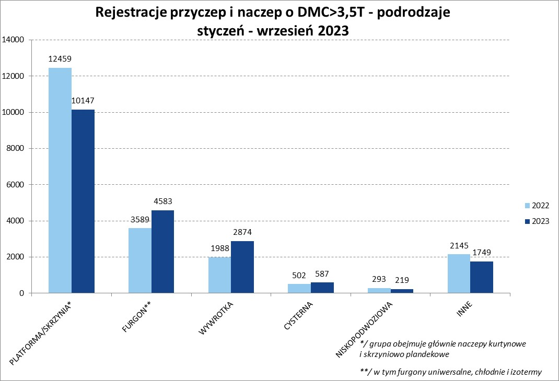
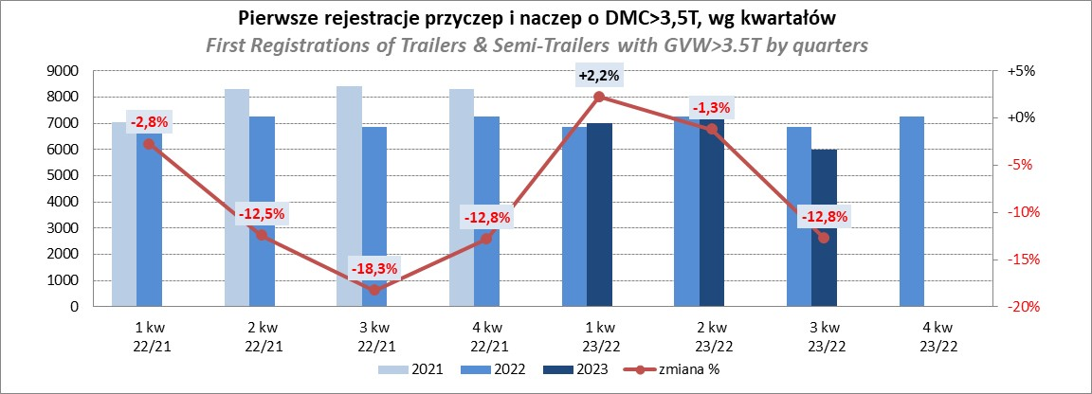
PZPM |  |  |  |  |  | 2023-10-09
Pierwsze rejestracje NOWYCH przyczep i naczep* o DMC>3,5T, udział w rynku %
First Registrations of NEW Trailers & Semi-Trailers with GVW>3.5T, Market Share %
 |  |  |  |  |  | Sztuki / Units
Pozycja | Marka | Rok narastająco Styczeń - Wrzesień
 |  | YTD January - September
 |  | 2023 |  | 2022 |  | Zmiana % r/r
No. | Make
 |  | Ogółem | Udział % | Ogółem | Udział % | Change % y/y
 |  | Total | Mkt shr % | Total | Mkt shr %
1 | SCHMITZ CARGOBULL | 5142 | 25.51% | 4863 | 23.18% | 5.7%
2 | KRONE | 3638 | 18.05% | 2885 | 13.75% | 26.1%
3 | WIELTON | 2918 | 14.47% | 3202 | 15.27% | -8.9%
4 | KOEGEL | 1227 | 6.09% | 1994 | 9.51% | -38.5%
5 | WECON | 622 | 3.09% | 570 | 2.72% | 9.1%
6 | SCHWARZMUELLER | 545 | 2.70% | 945 | 4.51% | -42.3%
7 | BODEX | 482 | 2.39% | 474 | 2.26% | 1.7%
8 | MEGA | 426 | 2.11% | 160 | 0.76% | 166.3%
9 | KEMPF | 347 | 1.72% | 318 | 1.52% | 9.1%
10 | FLIEGL | 328 | 1.63% | 261 | 1.24% | 25.7%
11 | KAESSBOHRER | 280 | 1.39% | 662 | 3.16% | -57.7%
12 | INTER CARS - FEBER | 271 | 1.34% | 234 | 1.12% | 15.8%
13 | ZASŁAW | 245 | 1.22% | 363 | 1.73% | -32.5%
14 | BERGER | 240 | 1.19% | 438 | 2.09% | -45.2%
15 | CIMC | 225 | 1.12% | 169 | 0.81% | 33.1%
16 | GT TRAILERS/GNIOTPOL | 198 | 0.98% | 409 | 1.95% | -51.6%
17 | BENALU | 195 | 0.97% | 124 | 0.59% | 57.3%
18 | LAMBERET | 156 | 0.77% | 166 | 0.79% | -6.0%
19 | REDOS | 137 | 0.68% | 199 | 0.95% | -31.2%
20 | CHEREAU | 130 | 0.64% | 155 | 0.74% | -16.1%
 | Pozostałe / Others | 2407 | 11.9% | 2385 | 11.4% | 0.9%
 | OGÓŁEM / TOTAL | 20159 | 100% | 20976 | 100% | -3.9%
*/ bez rejestracji czasowych
Źródło: analizy PZPM na podstawie CEP
Source: PZPM analysis based on Central Register of Vehicles

Ranking Naczepy DMC>3,5T
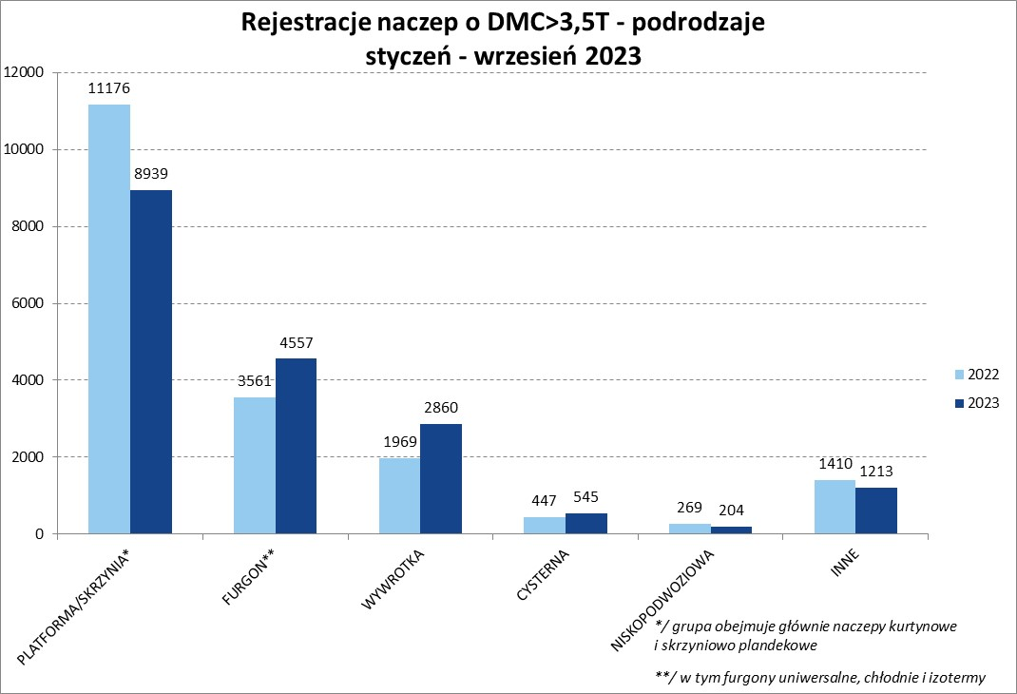
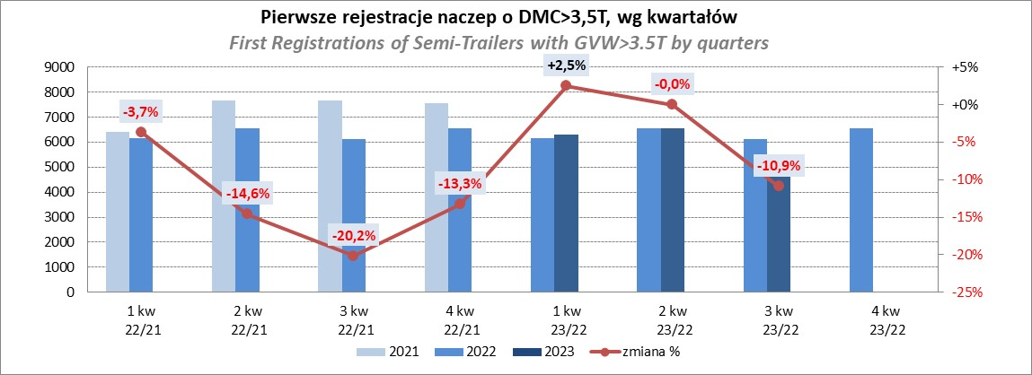
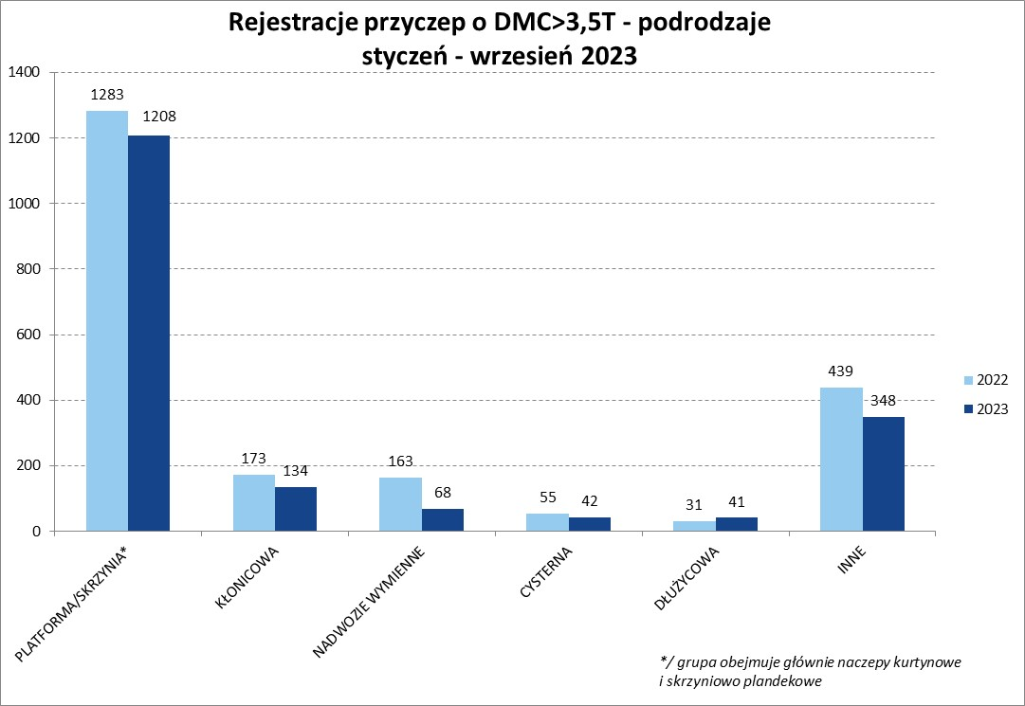
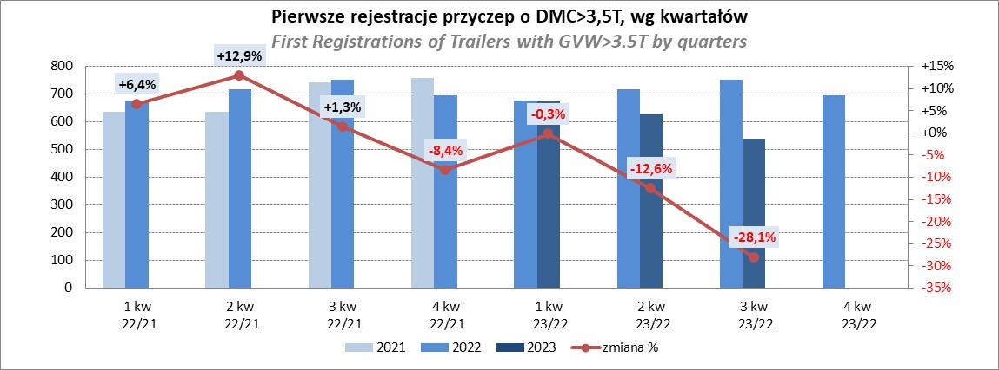
PZPM |  |  |  |  |  | 2023-10-09
Pierwsze rejestracje NOWYCH naczep* o DMC>3,5T, udział w rynku %
First Registrations of NEW Semi-Trailers with GVW>3.5T, Market Share %
 |  |  |  |  |  | Sztuki
Pozycja | Marka | Rok narastająco Styczeń - Wrzesień
 |  | YTD January - September
 |  | 2023 |  | 2022 |  | Zmiana % r/r
No. | Make
 |  | Ogółem | Udział % | Ogółem | Udział % | Change % y/y
 |  | Total | Mkt shr % | Total | Mkt shr %
1 | SCHMITZ CARGOBULL | 5135 | 28.0% | 4858 | 25.80% | 5.7%
2 | KRONE | 3632 | 19.8% | 2873 | 15.26% | 26.4%
3 | WIELTON | 2652 | 14.5% | 2968 | 15.76% | -10.6%
4 | KOEGEL | 1223 | 6.7% | 1984 | 10.54% | -38.4%
5 | SCHWARZMUELLER | 535 | 2.9% | 940 | 4.99% | -43.1%
6 | BODEX | 474 | 2.6% | 461 | 2.45% | 2.8%
7 | MEGA | 426 | 2.3% | 155 | 0.82% | 174.8%
8 | KEMPF | 347 | 1.9% | 317 | 1.68% | 9.5%
9 | FLIEGL | 311 | 1.7% | 237 | 1.26% | 31.2%
10 | INTER CARS - FEBER | 271 | 1.5% | 233 | 1.24% | 16.3%
11 | KAESSBOHRER | 267 | 1.5% | 645 | 3.43% | -58.6%
12 | BERGER | 240 | 1.3% | 438 | 2.33% | -45.2%
13 | CIMC | 225 | 1.2% | 169 | 0.90% | 33.1%
14 | ZASŁAW | 211 | 1.2% | 314 | 1.67% | -32.8%
15 | BENALU | 195 | 1.1% | 124 | 0.66% | 57.3%
16 | LAMBERET | 156 | 0.9% | 166 | 0.88% | -6.0%
17 | CHEREAU | 130 | 0.7% | 155 | 0.82% | -16.1%
18 | STAS | 128 | 0.7% | 67 | 0.36% | 91.0%
19 | LAG | 115 | 0.6% | 84 | 0.45% | 36.9%
20 | D-TEC | 109 | 0.6% | 100 | 0.53% | 9.0%
 | Pozostałe / Others | 1536 | 8.4% | 1544 | 8.2% | -0.5%
 | OGÓŁEM / TOTAL | 18318 | 100% | 18832 | 100% | -2.7%
*/ bez rejestracji czasowych
Źródło: analizy PZPM na podstawie CEP
Source: PZPM analysis based on Central Register of Vehicles

Przyczepy lekkie
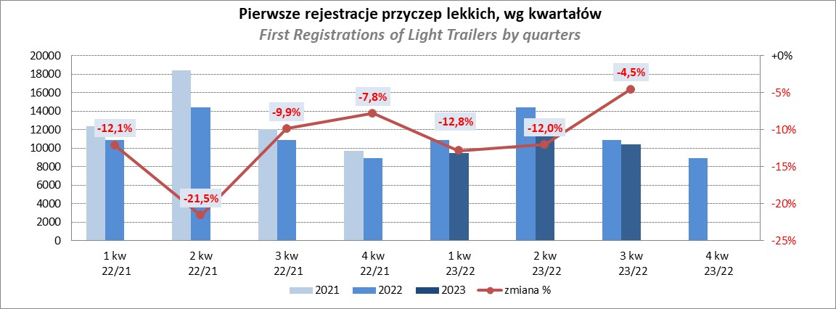
PZPM |  |  |  |  |  | 2023-10-09
Pierwsze rejestracje NOWYCH przyczep lekkich*, udział w rynku %
First Registrations of NEW Light Trailers*, Market Share %
 |  |  |  |  |  | Sztuki / Units
Pozycja | Marka | Rok narastająco Styczeń - Wrzesień
 |  | YTD January - September
 |  | 2023 |  | 2022 |  | Zmiana % r/r
No. | Make
 |  | Ogółem | Udział % | Ogółem | Udział % | Change % y/y
 |  | Total | Mkt shr % | Total | Mkt shr %
1 | NEPTUN-SORELPOL | 8900 | 27.31% | 10062 | 27.78% | -11.5%
2 | TEMARED | 7191 | 22.06% | 8679 | 23.96% | -17.1%
3 | NIEWIADÓW | 2613 | 8.02% | 2633 | 7.27% | -0.8%
4 | ZASŁAW | 1974 | 6.06% | 3101 | 8.56% | -36.3%
5 | RYDWAN | 1304 | 4.00% | 1194 | 3.30% | 9.2%
6 | FARO | 1289 | 3.95% | 1407 | 3.88% | -8.4%
7 | MARTZ | 1081 | 3.32% | 1318 | 3.64% | -18.0%
8 | WIDPOL | 767 | 2.35% | 594 | 1.64% | 29.1%
9 | WIOLA | 693 | 2.13% | 581 | 1.60% | 19.3%
10 | BRENDERUP-THULE TRAILERS | 651 | 2.00% | 729 | 2.01% | -10.7%
11 | FRACHT | 475 | 1.46% | 438 | 1.21% | 8.4%
12 | LORRIES | 430 | 1.32% | 360 | 0.99% | 19.4%
13 | MASTER-TECH | 425 | 1.30% | 259 | 0.72% | 64.1%
14 | GŁOWACZ | 388 | 1.19% | 348 | 0.96% | 11.5%
15 | SPAWLINE | 321 | 0.98% | 315 | 0.87% | 1.9%
 | W.N.P. M.SUSKI | 321 | 0.98% | 299 | 0.83% | 7.4%
17 | STIM | 276 | 0.85% | 312 | 0.86% | -11.5%
18 | SIDECAR | 240 | 0.74% | 161 | 0.44% | 49.1%
19 | CARRO | 215 | 0.66% | 321 | 0.89% | -33.0%
20 | MIRO-CAR1 | 214 | 0.66% | 207 | 0.57% | 3.4%
 | Pozostałe / Others | 2825 | 8.7% | 2899 | 8.0% | -2.6%
 | OGÓŁEM / TOTAL | 32593 | 100% | 36217 | 100% | -10.0%
*/ bez rejestracji czasowych
Źródło: analizy PZPM na podstawie CEP
Source: PZPM analysis based on Central Register of Vehicles

Ranking_P-CR
PZPM |  |  |  |  |  | 2023-10-09
Pierwsze rejestracje NOWYCH przyczep ciężarowych rolniczych*, udział w rynku %
First Registrations of NEW Agricultural Trailers*, Market Share %
 |  |  |  |  |  | Sztuki / Units
Pozycja | Marka | Rok narastająco Styczeń - Wrzesień
 |  | YTD January - September
 |  | 2023 |  | 2022 |  | Zmiana % r/r
No. | Make
 |  | Ogółem | Udział % | Ogółem | Udział % | Change % y/y
 |  | Total | Mkt shr % | Total | Mkt shr %
1 | PRONAR | 1718 | 34.11% | 2429 | 37.00% | -29.3%
2 | METAL-FACH | 617 | 12.25% | 664 | 10.11% | -7.1%
3 | METALTECH | 418 | 8.30% | 485 | 7.39% | -13.8%
4 | WIELTON | 403 | 8.00% | 613 | 9.34% | -34.3%
5 | PPHU WODZIŃSKI | 257 | 5.10% | 250 | 3.81% | 2.8%
6 | ZASŁAW | 209 | 4.15% | 298 | 4.54% | -29.9%
7 | MARPOL | 175 | 3.47% | 226 | 3.44% | -22.6%
8 | MEPROZET | 133 | 2.64% | 220 | 3.35% | -39.5%
9 | BBC | 126 | 2.50% | 106 | 1.61% | 18.9%
10 | TECHMONT | 102 | 2.03% | 102 | 1.55% | 0.0%
11 | JOSKIN | 95 | 1.89% | 163 | 2.48% | -41.7%
12 | POMOT | 91 | 1.81% | 148 | 2.25% | -38.5%
13 | CYNKOMET | 88 | 1.75% | 170 | 2.59% | -48.2%
14 | FLIEGL | 83 | 1.65% | 103 | 1.57% | -19.4%
15 | URSUS | 69 | 1.37% | 27 | 0.41% | 155.6%
 | Pozostałe / Others | 453 | 9.0% | 561 | 8.5% | -19.3%
 | OGÓŁEM / TOTAL | 5037 | 100% | 6565 | 100% | -23.3%
*/ bez rejestracji czasowych
Źródło: analizy PZPM na podstawie CEP
Source: PZPM analysis based on Central Register of Vehicles
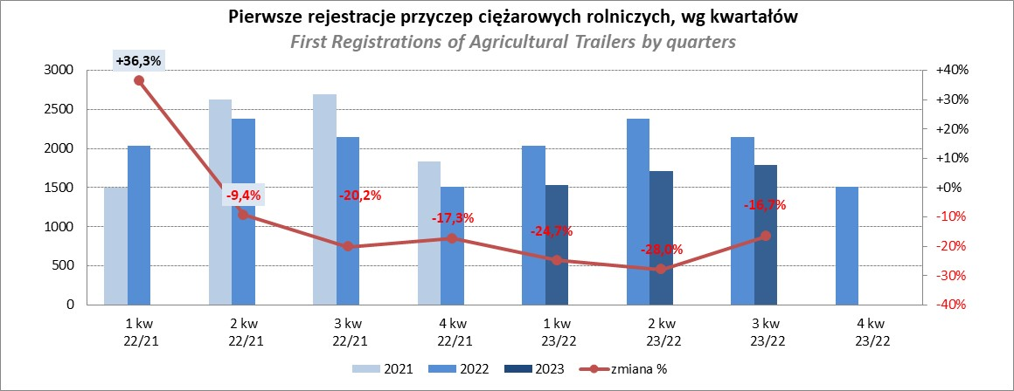

PZPM
Source: PZPM analysis based on Central Register of Vehicles

Ranking_CR
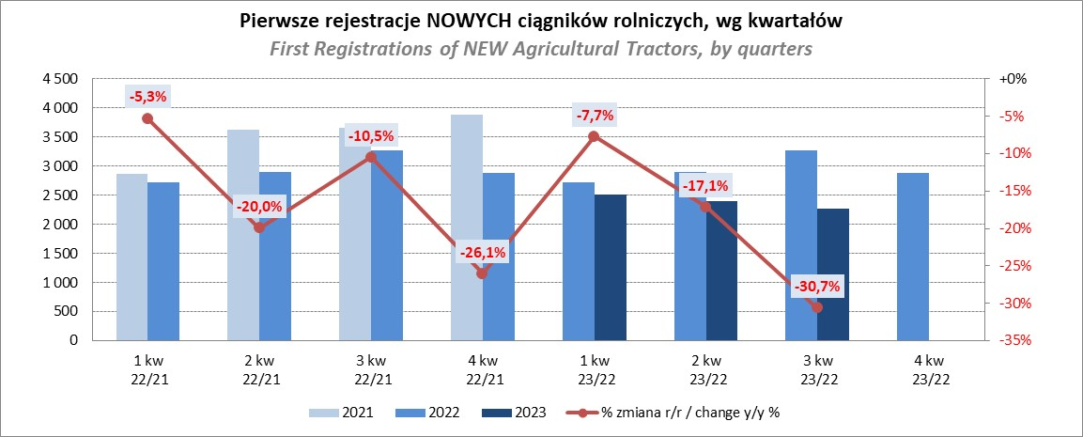
PZPM |  |  |  |  |  | 2023-10-09
Pierwsze rejestracje NOWYCH ciągników rolniczych*, udział w rynku %
First Registrations of NEW Agricultural Tractors*, Market Share %
 |  |  |  |  |  | Sztuki / Units
Pozycja | Marka | Rok narastająco Styczeń - Wrzesień
 |  | YTD January - September
 |  | 2023 |  | 2022 |  | Zmiana % r/r
No. | Make
 |  | Ogółem | Udział % | Ogółem | Udział % | Change % y/y
 |  | Total | Mkt shr % | Total | Mkt shr %
1 | JOHN DEERE | 1,212 | 16.88% | 1,166 | 13.12% | 3.9%
2 | NEW HOLLAND | 1,208 | 16.83% | 1,436 | 16.15% | -15.9%
3 | KUBOTA | 805 | 11.21% | 738 | 8.30% | 9.1%
4 | DEUTZ-FAHR | 596 | 8.30% | 776 | 8.73% | -23.2%
5 | CASE IH | 447 | 6.23% | 721 | 8.11% | -38.0%
6 | MASSEY FERGUSON | 370 | 5.15% | 677 | 7.62% | -45.3%
7 | VALTRA | 355 | 4.94% | 372 | 4.18% | -4.6%
8 | FARMTRAC | 311 | 4.33% | 396 | 4.45% | -21.5%
 | CLAAS | 311 | 4.33% | 393 | 4.42% | -20.9%
10 | SOLIS | 252 | 3.51% | 236 | 2.65% | 6.8%
11 | FENDT | 242 | 3.37% | 220 | 2.47% | 10.0%
12 | ZETOR | 233 | 3.25% | 751 | 8.45% | -69.0%
13 | STEYR | 189 | 2.63% | 289 | 3.25% | -34.6%
14 | ARBOS | 115 | 1.60% | 80 | 0.90% | 43.8%
15 | LOVOL | 71 | 0.99% | 153 | 1.72% | -53.6%
 | Pozostałe / Others | 462 | 6.4% | 485 | 5.5% | -4.7%
 | OGÓŁEM / TOTAL | 7,179 | 100% | 8,889 | 100% | -19.2%
*Pojazdy zarejestrowane jako Ciągniki Rolnicze bez wyróżnionych jako potencjalne ATV / UTV
** Liczby zawierają rejestracje czasowe na koniec miesięcy
Źródło: analizy PZPM na podstawie CEP
*Vehicles registered as Agricultural Tractors without considered as ATV / UTV
Source: PZPM analysis based on Central Register of Vehicles

